Capa
Termo de Parceria
nº56/2025
Termo de Parceria celebrado entre o Instituto Estadual de Florestas (IEF/MG) e o Instituto de Pesquisa Waita
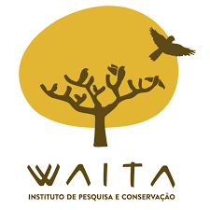
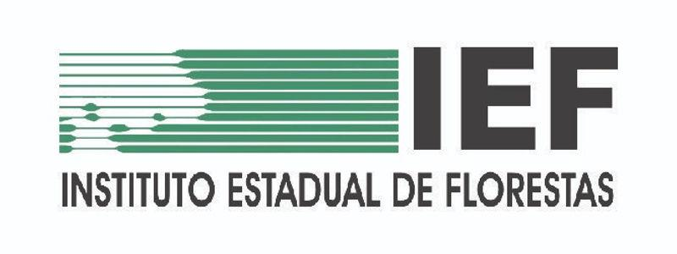
4º Relatório Financeiro
Período Avaliatório
2026-04-01
a
2026-06-30

Relatório Gerencial Financeiro | Belo Horizonte | Versão 4.1 | dezembro | 2024 |

